Voorblad
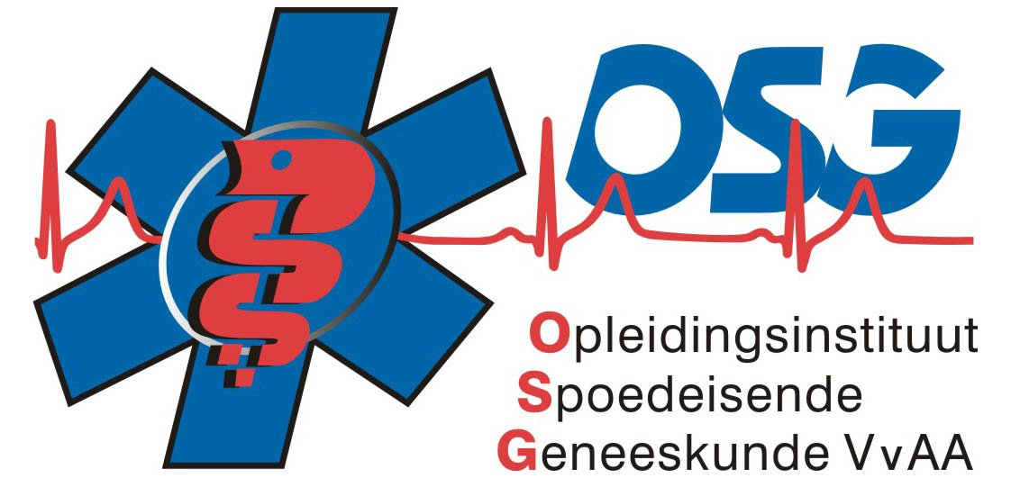
European Resuscitation Council (ERC)

Dutch Resuscitation Council

Generic Instructor

Course

Houten

5 en 6 November 2015

